상품제안서
링칫솔통 페리오치약 칫솔세트 | 상품코드: S41773

 |  |  |  |  |  |  | 02-713-8555 | www.synergygift.co.kr
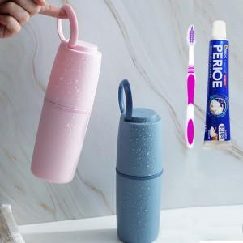

【상세/제작정보】 | <p><span style="font-size: 14pt;">※ 칫솔 색상 랜덤 발송 됩니다.</span></p>

【인쇄/포장옵션】 | 실크, 스티커 / 포장지포장

【공급단가】 | 수량 | 100~ | 300~ | 1,000~ | 3,000~ | 10,000~
*VAT별도 | 스카이 | 3,050원 | 3,000원 | 2,930원 | 2,820원 | 2,700원
 | 핑크 | 3,050원 | 3,000원 | 2,930원 | 2,820원 | 2,700원
 | 네이비 | 3,050원 | 3,000원 | 2,930원 | 2,820원 | 2,700원

【상품 URL】 | https://www.synergygift.co.kr:443/src/goods_detail.php?gdno=41773

